项目列表
 | 项目名称 | 地址 | 简介
1 | go-filecoin | https://github.com/filecoin-project/go-filecoin
 | 依赖项目信息
 | 项目统计 | 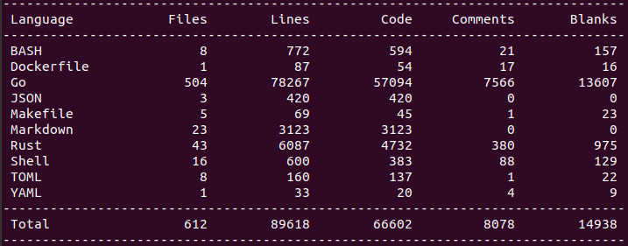 | 使用golang 语言实现的 filecoin 全节点
2 | go-sectorbuilder | https://github.com/filecoin-project/go-sectorbuilder
 | 依赖项目信息
 | 项目统计 |  | 使用golang 语言封装的与使用rust语言开发的项目提供的接口（C API）。
3 | rust-fil-sector-builder | https://github.com/filecoin-project/rust-fil-sector-builder
 | 依赖项目信息
 |  |  | 使用rust语言开发的扇区数据库，提供导出C API以供（例如）go-filecoin使用。
4 | rust-fil-proofs | https://github.com/filecoin-project/rust-fil-proofs-ffi
 | 依赖项目信息
 |  |  | 使用rust语言开发的Filecoin验证子系统（FPS），主要的存储证明模块包含了时空证明、复制证明、可检索性证明。提供导出C API以供（例如）go-filecoin使用。
5 | filecoin-proofs-ffi | https://github.com/filecoin-project/rust-fil-proofs-ffi
 | 依赖项目信息
 | 项目统计 |  | Filecoin证明FFI，FFI为Rust与外部语言交互的技术，该项目提供导出C API已供（例如）go-filecoin使用。
6 | go-bls-sigs | https://github.com/filecoin-project/go-bls-sigs
 | 依赖项目信息
 | 项目统计 |  | 使用golang语言开发，绑定BLS签名。
7 | bls-signatures | https://github.com/filecoin-project/bls-signatures
 | 依赖项目信息
 |  |  | 使用rust语言开发的BLS签名类库。
8 | bellman | https://github.com/filecoin-project/bellman
 | 依赖项目信息
 | 项目统计 |  | 使用rust语言开发的零知识证明类库。
9 | merkle_light | https://github.com/filecoin-project/merkle_light
 | 依赖项目信息
 | 项目统计 |  | 使用rust语言开发的merkle树类库。
10 | ff | https://github.com/filecoin-project/ff
 | 依赖项目信息
 | 项目统计 |  | 使用rust语言开发的有限域类库。
11 | sapling-crypto | https://github.com/filecoin-project/sapling-crypto
 | 依赖项目信息
 | 项目统计 |  | 使用rust语言开发的sapling-crypto类库。
12 | pairing | https://github.com/filecoin-project/pairing
 | 依赖项目信息
 |  |  | 使用rust语言开发的椭圆曲线类库，仅支持BLS12-381结构。
13 | phase2 | https://github.com/filecoin-project/phase2
 | 依赖项目信息
 |  |  | 使用rust语言开发的零知识证明辅助类库。
14 | filecoin-network-stats | https://github.com/filecoin-project/filecoin-network-stats
 | 依赖项目信息
 | 项目统计 | 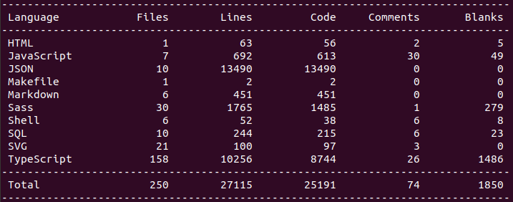 | 使用TypeScript与Nodejs开发的filecoin网络可视化追踪界面。
15 | filecoin-explorer | https://github.com/filecoin-project/filecoin-explorer
 | 依赖项目信息
 | 项目统计 |  | 使用Nodejs开发的filecoin区块浏览器。

